Vantaggio Energy Cloud
Valori economici Energy Cloud iDea
Data | Ora | €/MWh media annuale 2024 PUN | Spread | kWh da compensare (51% F3, 33% F2, 16% F1) al Prosumer | Immissioni kWh/anno del Prosumer | Valore totale ottenuto della vendita delle immissioni a valore PZO | Costi sostenuti da Energy Cloud per la compensazione in bolletta dei kWh prestati: 51% F3, 33% F2, 16% F1 | Ricavo trattenuto da Energy Cloud per gestione immissioni | Spread applicato da Energy Cloud per la fornitura dell'energia | Credito residuo prosumer da usare per Marketplace o Ulteriore sconto succesivo in bolltetta | Fee Trading Batteria | Fee Flessibilità | Ricavi Energy Cloud
2024 | 1 | 98 €/MWh | 5.0 €/MWh | 918 kWh | 0 kWh | 0.0000 € | 90.29 € | 105.00 € | 9.90 € | 130.57 € | 0.00 € | 67.32 € | 173.11 €
2024 | 2 | 98 €/MWh | 5.0 €/MWh |  | 0 kWh | 0.0000 €
2024 | 3 | 98 €/MWh | 5.0 €/MWh |  | 0 kWh | 0.0000 €
2024 | 4 | 98 €/MWh | 5.0 €/MWh |  | 0 kWh | 0.0000 €
2024 | 5 | 98 €/MWh | 5.0 €/MWh |  | 0 kWh | 0.0000 €
2024 | 6 | 98 €/MWh | 5.0 €/MWh |  | 0 kWh | - €
2024 | 7 | 120 €/MWh | 5.0 €/MWh |  | 1602 kWh | 192.7518 €
2024 | 8 | 114 €/MWh | 5.0 €/MWh | 288 kWh | 99 kWh | 11.2931 € | 32.77 €
2024 | 9 | 114 €/MWh | 5.0 €/MWh |  | 229 kWh | 26.0415 €
2024 | 10 | 114 €/MWh | 5.0 €/MWh |  | 326 kWh | 37.1027 €
2024 | 11 | 114 €/MWh | 5.0 €/MWh |  | 391 kWh | 44.4769 €
2024 | 12 | 114 €/MWh | 5.0 €/MWh |  | 326 kWh | 37.1027 €
2024 | 13 | 114 €/MWh | 5.0 €/MWh |  | 229 kWh | 26.0415 €
2024 | 14 | 114 €/MWh | 5.0 €/MWh |  | 99 kWh | 11.2931 €
2024 | 15 | 114 €/MWh | 5.0 €/MWh |  | 99 kWh | 11.2931 €
2024 | 16 | 114 €/MWh | 5.0 €/MWh |  | 2 kWh | 0.2318 €
2024 | 17 | 114 €/MWh | 5.0 €/MWh |  | 0 kWh | 0.0000 €
2024 | 18 | 114 €/MWh | 5.0 €/MWh |  | 0 kWh | 0.0000 €
2024 | 19 | 119 €/MWh | 5.0 €/MWh | 594 kWh | 350 kWh | 41.8670 € | 70.97 €
2024 | 20 | 119 €/MWh | 5.0 €/MWh |  | 0 kWh | 0.0000 €
2024 | 21 | 119 €/MWh | 5.0 €/MWh |  | 0 kWh | 0.0000 €
2024 | 22 | 119 €/MWh | 5.0 €/MWh |  | 0 kWh | 0.0000 €
2024 | 23 | 119 €/MWh | 5.0 €/MWh |  | 0 kWh | 0.0000 €
2024 | 24 | 98 €/MWh | 5.0 €/MWh |  | 0 kWh | 0.0000 €
 |  |  | 5.0 €/MWh | 1800 kWh/anno | 3500 kWh | 439.4950 € | 194.03 € | 105.00 € | 9.90 € | 130.5683 € | - € | 67.32 € | 173.11 €
 |  |  |  | Note: La restituzione (cioè prelievi da rete) sono calcolati secondo nostri dati reali: nell'esempio il prosumer consuma 51% F3, 16% F1, 33% F2. | 3403 kWh/anno |  | La compensazione avviene in modo dinamico, considerando i fattori di mercato dell’energia, e non può in alcun caso superare la quantità di energia ceduta al mercato.
 |  |  |  |  | 160
 |  |  |  |  | 350.4
 |  |  |  |  | 288 | -32.77 €
 |  |  |  |  | 594 | -70.97 €
 |  |  |  |  | 918 | -90.29 €

 |  |  |  |  |  | -50.00 €
 |  |  |  |  | 1800 | 84.60 €
 | 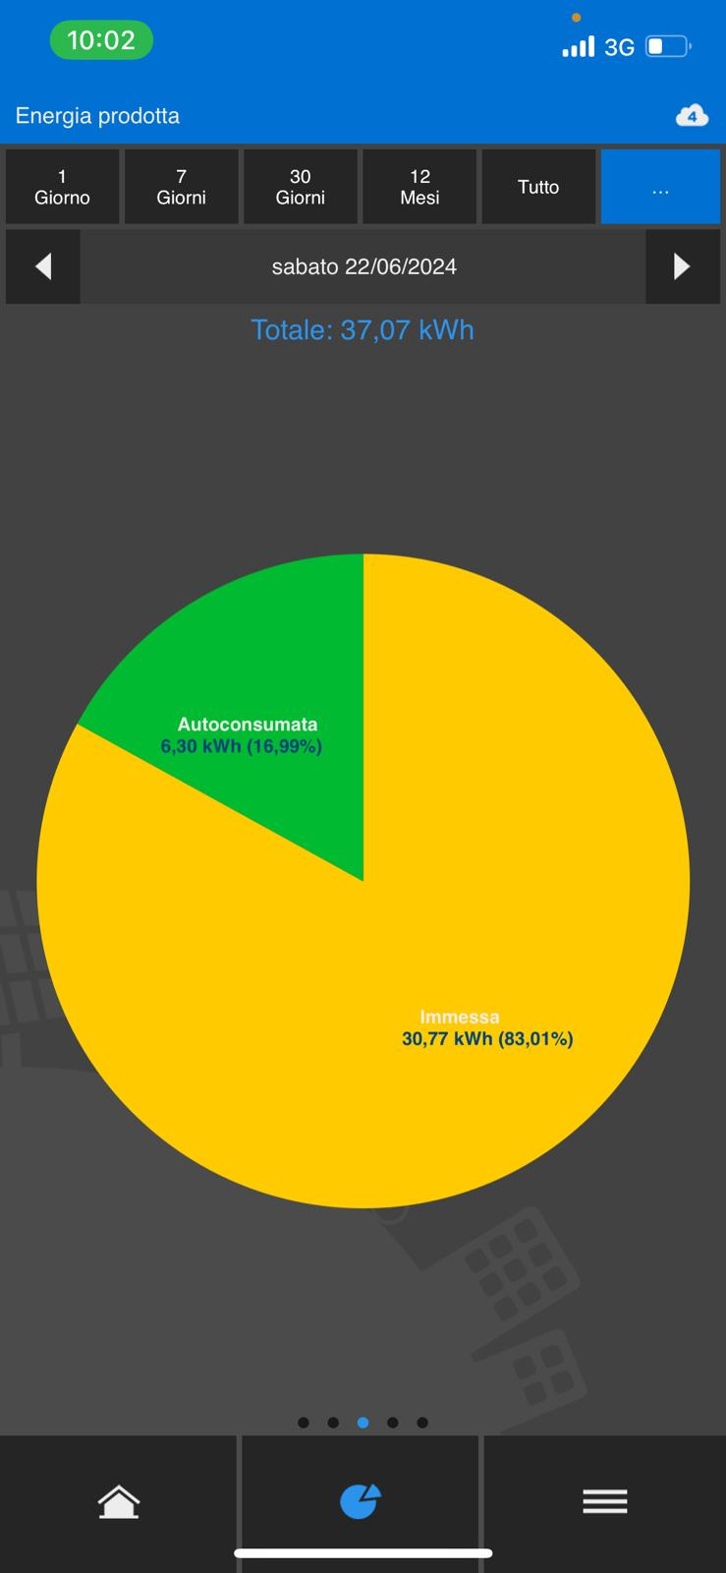 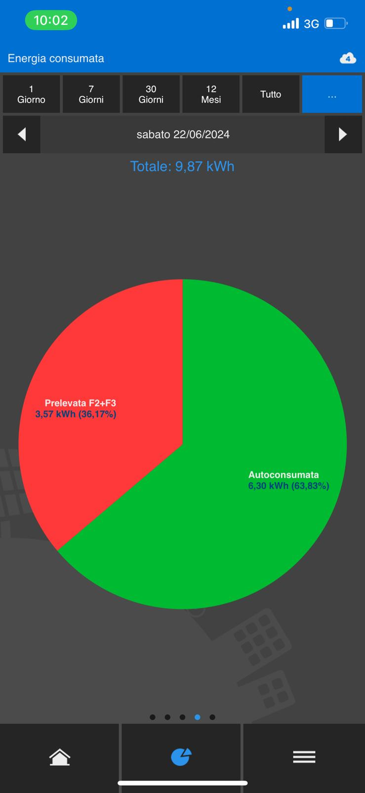 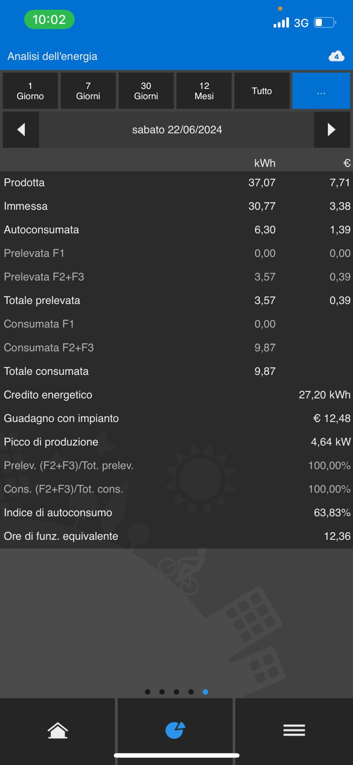 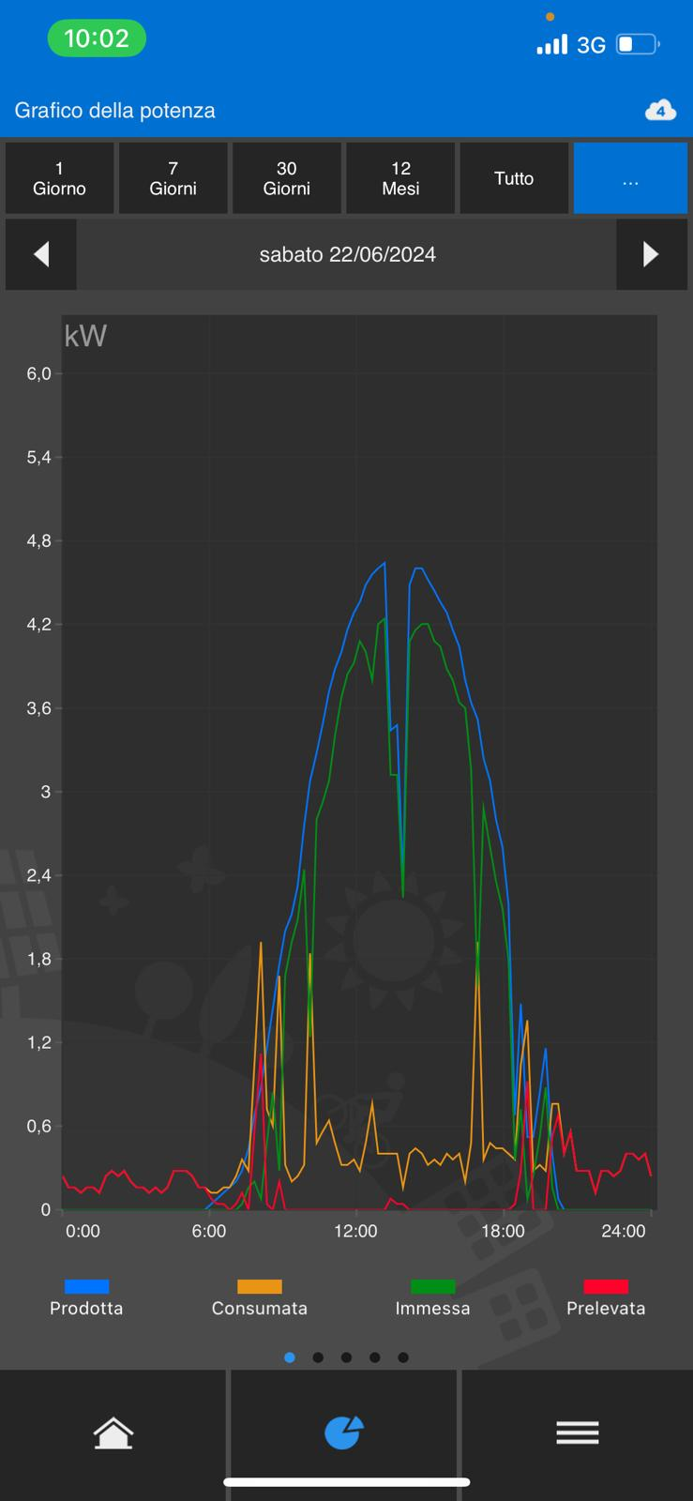 Residuo Cliente

analisi accumulo prosumer
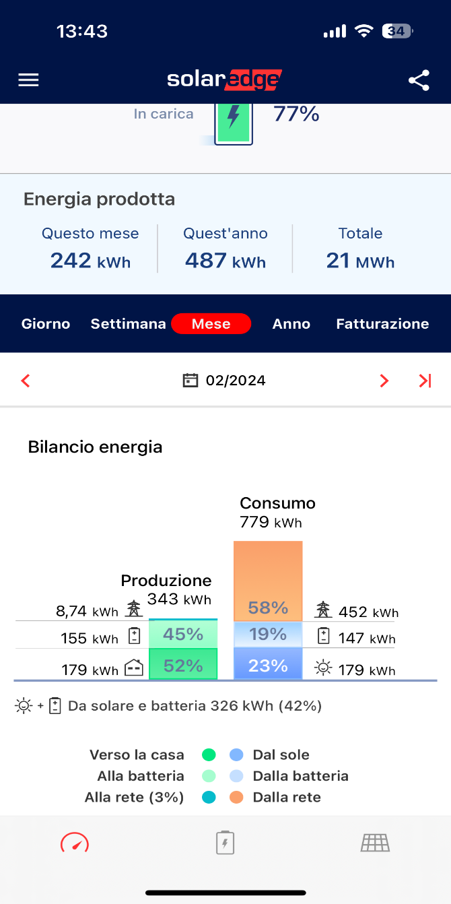
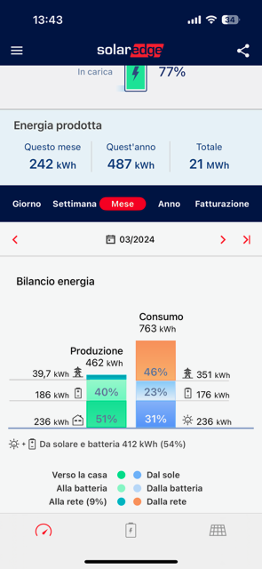
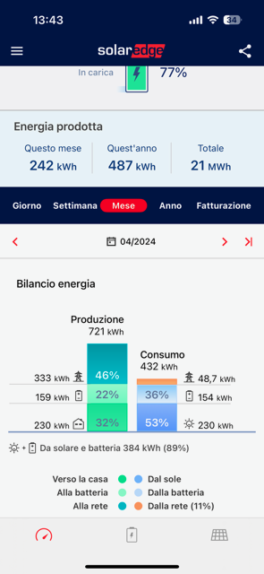
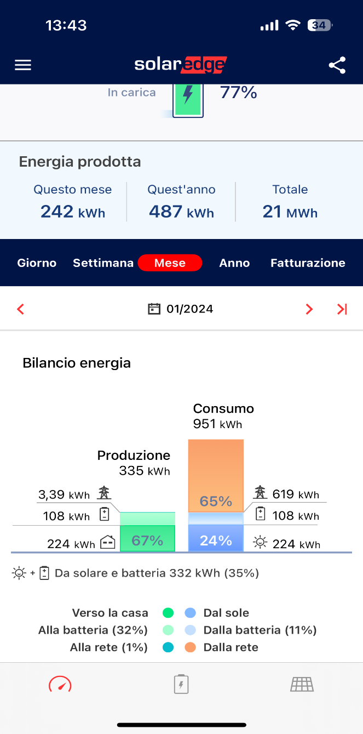
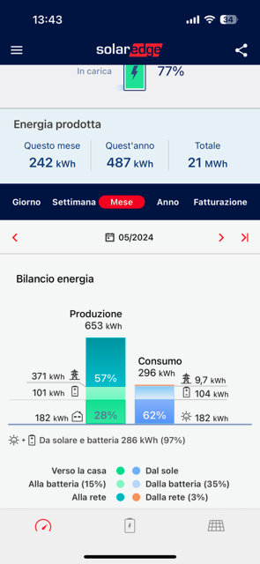
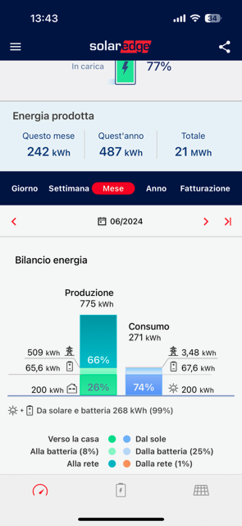
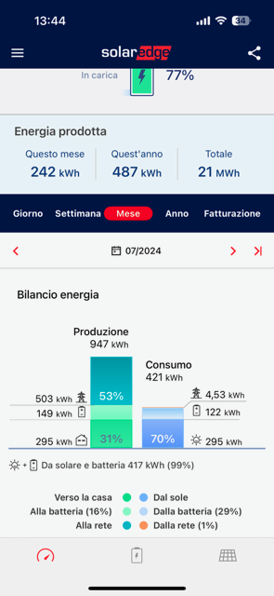

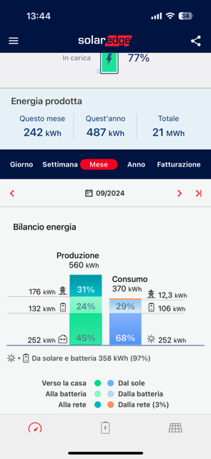
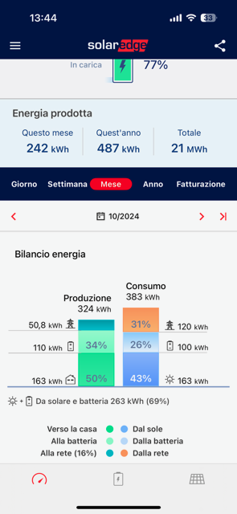
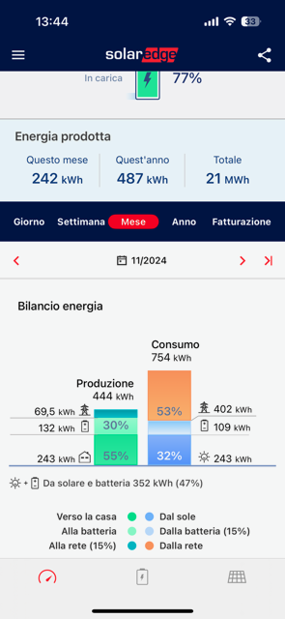
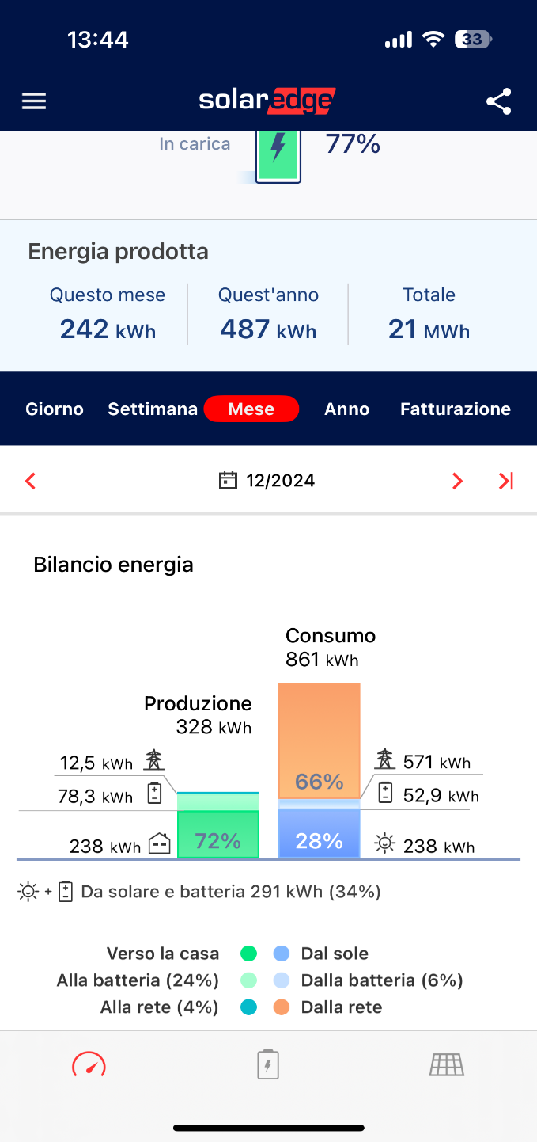
MESE | MATERIA PRIMA € | ALTRE VOCI SPESA ENERGIA € | ONERI TRASPORTO € | ONERI SISTEMA € | TASSE € | CONSUMO TOT KWh | PRELEVATO RETE KWh | PRELEVATO BATTERIA KWh | AUTOCONSUMATO KWh | IMMESSO BATTERIA KWh | IMMESSO RETE KWh | Immesso con batteria arbitraggio
GEN | 62.2 | 48.76 | 20.73 | 20.4 | 30.94 | 951 | 629.91 | 108 | 224 | 108 | 3.39 | 3.39
FEB | 39.46 | 37.01 | 18.58 | 14.7 | 22.32 | 779 | 454.02 | 147 | 179 | 155 | 8.74 | 8.74
MAR | 30.96 | 30.66 | 17.31 | 11.36 | 17.79 | 763 | 350.48 | 176 | 236 | 186 | 39.7 | 39.7
APR | 4.23 | 11.66 | 13.64 | 1.91 | 4.38 | 432 | 49.35 | 154 | 230 | 159 | 333 | 7
MAG | 3.55 | 10.84 | 13.47 | 1.36 | 3.8 | 296 | 35.23 | 104 | 182 | 101 | 371 | 0
GIU | 0.49 | 8.9 | 13.1 | 0.18 | 2.39 | 271 | 4.75 | 67.6 | 200 | 65.6 | 509 | 96.6
LUG | 0.8 | 10.06 | 13.12 | 0.27 | 2.6 | 421 | 6.98 | 122 | 295 | 149 | 503 | 129
AGO | 0.7 | 9.95 | 13.11 | 0.21 | 2.53 | 341 | 5.38 | 96.7 | 241 | 135 | 525 | 125.7
SET | 2.94 | 11.19 | 13.34 | 0.95 | 3.45 | 370 | 24.39 | 106 | 252 | 132 | 176 | 0
OTT | 15.18 | 18.18 | 14.61 | 4.96 | 8.81 | 383 | 128.43 | 100 | 163 | 110 | 50.8 | 50.8
NOV | 50.95 | 36.31 | 17.84 | 15.21 | 21.87 | 754 | 393.62 | 109 | 243 | 132 | 69.5 | 69.5
DIC | 74.38 | 47.54 | 19.82 | 21.46 | 30.19 | 861 | 555 | 52.9 | 238 | 78.3 | 12.5 | 12.5
 |  |  |  |  |  |  | 2637.54 |  |  |  | 2601.63 | 542.93

Arbitraggio batteria
Mese | Utilizzo batteria kWh giorno | Residuo arbitraggio | Totale arbitraggio disponibile | Totale arbitraggio batteria
APR | 5.1333333333 | 10.866666667 | 326 | 326
MAG | 3.3548387097 | 12.64516129 | 392 | 371
GIU | 2.2533333333 | 13.746666667 | 412.4 | 412.4
LUG | 3.935483871 | 12.064516129 | 374 | 374
AGO | 3.1193548387 | 12.880645161 | 399.3 | 399.3
SET | 3.5333333333 | 12.466666667 | 374 | 176
Totale |  | 74.670322581 | 2277.7 | 2058.7
Media |  | 12.445053763

